Table 1
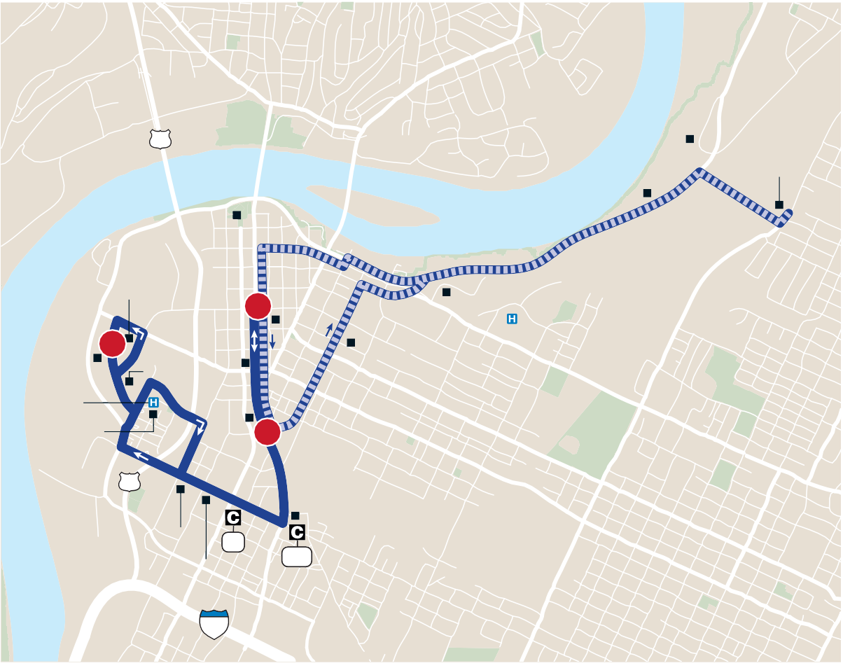
21 Golden Gateway s Monday–Sunday / Lunes–Domingo |  |  |  |  |  |  |  |  | HOLIDAY SERVICE: Route not in service on New Year’s Day, Easter, Independence Day, Labor Day, Thanksgiving Day and Christmas Day. On Martin Luther King, Jr. Day and Memorial Day, buses run on a Saturday schedule. / HORARIO EN DÍAS FESTIVOS: No hay ruta el día de Año Nuevo, Pascua, día de Independencia, día del Trabajo, día de Acción de Gracias y Navidad. El día de Dr. Martin Luther King, Jr. y en el día de Homenaje a los Caídos (Memorial Day) los buses viajan de acuerdo con el horario del sábado. MONDAY–FRIDAY / LUNES–VIERNES s 5:50 !- n 10:25 0-

 | Renaissance Coolidge 27 Park Park Riversid Tennessee Cente Aquarium 3rd St Jaycee Hamilton Towers 1 County CSAS Erlanger Courthouse Medical Center Senior 2 8th St UTC |  |  |  |  |  | Food Bank e CARTA r
 | Neighbors Overlook EPB
 | Apts. 10th St |  |  |  |  |  | LEGEND
 | Memorial 11th St Westside Health Ctr TVA College Hill 3 Courts 27 Chattanooga NORTH Choo-Choo Finley 15 NORTE Stadium 1,9 Con Agra 24 |  |  |  |  |  | Regular Route Ruta Regular To/From Garage Desde/Hacia Garaj 1 Timepoint Horario de paradas Connection Point Punto de conexión 1,2,3 Connecting Route Rutas de conexíon Point of Interest Punto de interés ©2018, CARTA $ESIGN BY 3MARTMAPS, )NC.

Route 21 Golden Gateway
Outbound from Downtown / Saliendo del Centro
Inbound to Downtown / De ida hacia el Centro
1 2 2 3
AM | G-5:50 2 | 6:00 6:30 | 6:15 6:45 | AM | 6:15 6:45 | 6:30 7:00 |  | 2 2
 | 2 2 | 7:00 7:30 | 7:15 7:45 |  | 7:15 7:45 | 7:30 8:00 |  | 2 2
 | 2 2 | 8:00 8:30 | 8:15 8:45 |  | 8:15 8:45 | 8:30 9:00 |  | 2 2
 | 2 2 | 9:00 9:30 | 9:15 9:50 |  | 9:15 9:50 | 9:30 10:05 |  | 2 2
 | 2 2 | 10:05 10:40 | 10:25 11:00 |  | 10:25 11:00 | 10:40 11:15 |  | 2 2
 | 2 2 | 11:15 11:50 | 11:35 12:10 |  | 11:35 12:10 | 11:50 12:25 |  | 2 2
 |  |  |  | PM
PM | 2 2 | 12:25 1:00 | 12:45 1:20 |  | 12:45 1:20 | 1:00 1:35 |  | 2 2
 | 2 G-2:05 | 1:35 2:15 | 1:55 2:30 |  | 1:55 2:30 | 2:10 2:45 |  | G-2:30 2
 | 2 2 | 2:45 3:20 | 3:05 3:40 |  | 3:05 3:40 | 3:20 3:55 |  | 2 2
 | 2 2 | 3:55 4:30 | 4:15 4:50 |  | 4:15 4:50 | 4:30 5:05 |  | 2 2
 | 2 2 | 5:05 5:40 | 5:25 6:00 |  | 5:25 6:00 | 5:40 6:15 |  | 2 2
 | 2 2 | 6:15 6:50 | 6:35 7:10 |  | 6:35 7:10 | 6:50 7:25 |  | 2 21
 | 21 21 | *7:30 8:10 | 7:50 8:30 |  | 7:50 8:30 | 8:05 8:45 |  | 21 21
 | 21 21 | 8:50 *9:30 | 9:10 9:55 |  | 9:10 9:55 | 9:25 10:10 |  | 21 G-10:25
e
s
G- Indicates when the bus leaves or arrives at the CARTA Garage. See To/From Garage routing on map. / Indica cuándo el bus sale o llega al garaje de CARTA. Ver en el mapa la ruta de servicio Desde/Hacia Garaje. * Indicates trips where buses line up on Market Street for ease in transferring to other routes. / Indica viajes donde los buses forman una línea en Market Street para facilitar el trasbordo hacia otras rutas. Schedules continued next page / Los horarios siguen en la próxima página

Table 2

Route 21 Golden Gateway Fa Please see map on page 68 vor ver el mapa en la página 68
Route 21 Golden Gateway Fa Please see map on page 68 vor ver el mapa en la página 68
Continued from previous page / Continuación de la página anterior Continued from previous page / Continuación de la página anterior SATURDAY / SÁBADO s 7:35 !- n 8:30 0- SUNDAY / DOMINGO s R:20 !- n 8:00 0-
Outbound from Downtown / Saliendo del Centro
Inbound to Downtown / De ida hacia el Centro
Outbound from Downtown / Saliendo del Centro
Inbound to Downtown / De ida hacia el Centro
1 2 2 3 1 2 2 3
AM | G-7:35 21 | 7:45 8:20 |  | 8:00 8:35 |  | AM | 8:00 8:35 |  | 8:10 8:45 | 21 21
 | 21 21 | 8:55 9:30 |  | 9:10 9:45 |  |  | 9:10 9:45 |  | 9:20 9:55 | 21 21
 | 21 G-10:55 | 10:05 11:05 |  | 10:20 11:20 |  |  | 10:20 11:20 |  | 10:35 11:35 | G-10:55 4
 | G-11:20 21 | 11:30 12:05 |  | 11:45 12:20 |  |  | 11:45 12:20 |  | 11:55 12:35 | 21 4
PM |  |  |  |  |  | PM
 | G-12:25 4 | 12:35 1:25 |  | 12:50 1:40 |  |  | 12:50 1:40 |  | 1:05 1:55 | 4 G-2:15
 | G-1:40 G-2:15 | 1:50 2:25 |  | 2:05 2:40 |  |  | 2:05 2:40 |  | 2:15 2:50 | 4 4
 | G-2:50 4 | 3:00 3:20 |  | 3:15 3:40 |  |  | 3:15 3:40 |  | 3:30 3:55 | 16 1
 | G-3:50 21 | 4:00 4:35 |  | 4:15 4:50 |  |  | 4:15 4:50 |  | 4:25 5:00 | 21 21
 | 21 3 | 5:10 6:10 |  | 5:25 6:25 |  |  | 5:25 6:25 |  | 5:40 6:40 | G-6:00 G-7:00
 | 3 4 | 6:50 *7:30 |  | 7:05 7:55 |  |  | 7:05 7:55 |  | 7:20 8:10 | G-7:40 G-8:30
AM | G-9:20 G-10:20 |  | 9:30 10:30 |  | 9:45 10:45 | AM | 9:45 10:45 |  | 10:05 11:00 | 4 G-11:20
 | 4 G-12:30 |  | 11:30 12:40 |  | 11:45 12:55 |  | 11:45 12:55 |  | 12:05 1:15 | 4 4
PM |  |  |  |  |  | PM
 | 4 4 |  | *1:40 2:20 |  | 2:05 2:35 |  | 2:05 2:35 |  | 2:25 2:55 | 4 4
 | 4 4 |  | *2:50 3:30 |  | 3:15 3:45 |  | 3:15 3:45 |  | 3:30 3:55 | 10G 4
 | G-4:15 G-5:05 |  | 4:25 5:15 |  | 4:40 5:30 |  | 4:40 5:30 |  | 4:55 5:45 | 4 4
 | 4 4 |  | *6:30 7:10 |  | 6:55 7:25 |  | 6:55 7:25 |  | 7:10 7:40 | G-7:25 G-8:00
G- Indicates when the bus leaves or arrives at the CARTA Garage. See To/From Garage routing on map. / Indica cuándo el bus sale o llega al garaje de CARTA. Ver en el mapa la ruta de servicio Desde/Hacia Garaje. * Indicates trips where buses line up on Market Street for ease in transferring to other routes. / Indica viajes donde los buses forman una línea en Market Street para facilitar el trasbordo hacia otras rutas.
ADDITIONAL SATURDAY EVENING SERVICE FROM HAMILTON PLACE MALL: On Saturday evenings, by passenger request: s 2OUTE 4 TRIPS LEAVING (AMILTON 0LACE -ALL AT 7:30 P.M. and 8:30 p.m. will go to points along the 21 Golden Gateway route before the line-up trip. s 2OUTE 4 TRIPS LEAVING (AMILTON 0LACE -ALL AT @:05 P.M. and 9:55 p.m. will go to points along the 21 Golden Gateway route before going to CARTA Garage. |  |  |  |  |  |  |  | SERVICIO ADICIONAL NOCTURNO DEL SÁBADO DESDE HAMILTON PLACE MALL: El sábado por la noche, a solicitud del pasajero: s 6IAJES RUTA 4 SALIENDO DE (AMILTON 0LACE -ALL A LAS 7:30 p.m. y 8:30 p.m. irán a los puntos sobre la ruta 21 Golden Gateway antes del viaje para formar línea. s 6IAJES RUTA 4 SALIENDO DE (AMILTON 0LACE -ALL A LAS 9:05 p.m. y 9:55 p.m. irán a los puntos sobre la ruta 21 Golden Gateway antes de ir al garaje de CARTA. |  |  | Download Transit App and get all the CARTA information you need.
G- Indicates when the bus leaves or arrives at the CARTA Garage. See To/From Garage routing on map. / Indica cuándo el bus sale o llega al garaje de CARTA. Ver en el mapa la ruta de servicio Desde/Hacia Garaje. * Indicates trips where buses line up on Market Street for ease in transferring to other routes. / Indica viajes donde los buses forman una línea en Market Street para facilitar el trasbordo hacia otras rutas.

